상품제안서
5종 홍게+ 간장+ 해바라기유+ 레몬식초+ 참치액 명절 선물 세트/ 식용유 설선물 설날 추석 사은품 답례품 기프트 | 상품코드: F30074

 |  |  |  |  |  |  | 02-412-0044 | www.easy1.co.kr
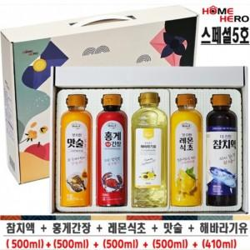

【상세/제작정보】 | 입고일에따라 디자인 변경 될수도 있습니다

【인쇄/포장옵션】 | / 포장불가능

【공급단가】 | 수량 | 50~ | 100~ | 500~ | 1,000~ | 2,000~
*VAT별도 | 단가 | 13,120원 | 12,910원 | 12,600원 | 12,280원 | 12,070원

【상품 URL】 | https://dev.easy1.co.kr:443/src/goods_detail.php?gdno=30074

